Sheet1
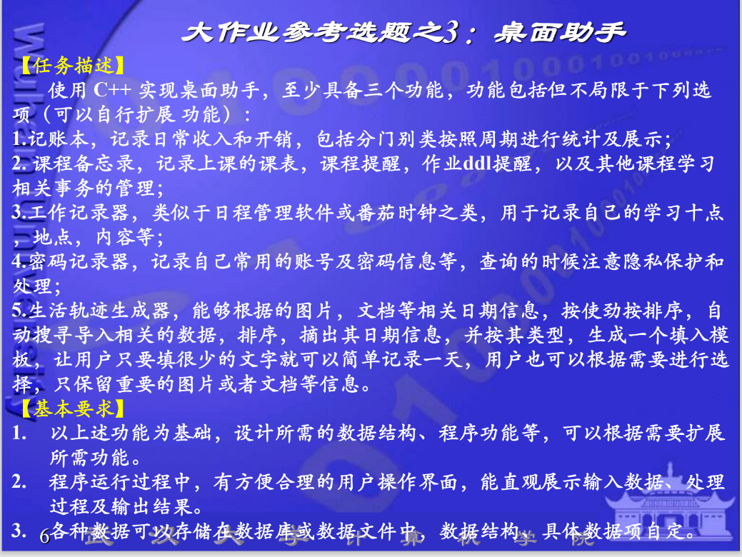
 | 10.10 | 10.11 | 10.12 | 10.13 | 10.14 | 10.15 | 10.16 | 10.17 | 10.18 | 10.19 | 10.20 | 10.21 | 10.22 | 10.23 | 10.24 | 10.25 | 10.26 | 10.27 | 10.28 | 10.29 | 10.30 | 10.31
任务安排 |  | 开会/讨论 | 完成功能1.记账本的需求文档 | 完成功能1.记账本的流程图 | 完成架构设计 | 开始开发第一个项目（命令行模式） | 开发日1 | 开发日2 | 开发日3 | 休息日
冯官晟

林帆

